SMXH001
SMXH001:MXH Timeline: Homepage
Xổ <<Nortification panel>> xuống
SMXH001 |  |  |  | Timeline
 |  |  |  |  |  |  |  | Toolbox
―
□
✕
Outfiz
Khám phá
Follow
Hot
Fashion
 |  |  |  |  |  |  | 
♡
Comment
♡168
Follow
SMXH001:MXH Timeline: Filter timeline theo Follow
Xổ <<Profile panel>> xuống
Lui's 168cm
♡168
♡
Comment
Follow
SonKa 158cm
SMXH003:MXH List / Search
 | Phong cách của bạn |  |  |  |  | Hot trong tuần
 |  | □ | Style công sở
 |  | □ | Hippie
SMXH001:MXH Timeline: Filter timeline theo Hottrend
Lui's 168cm
 |  | □ | Dạ tiệc
♡168
 |  | □ | Phong cách
Lui's 168cm
 | Hển thị tất cả
♡168
SonKa 158cm
♡2
 | Giới tính
 |  | □ | Nam
 |  | □ | Nữ
 |  | □ | Kids

SCOM001:Profile cá nhân

 |  |  |  |  |  | Dòng thời gian
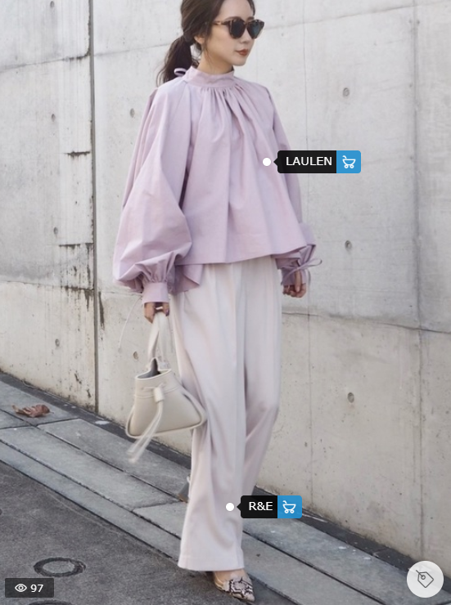
SonKa 158cm
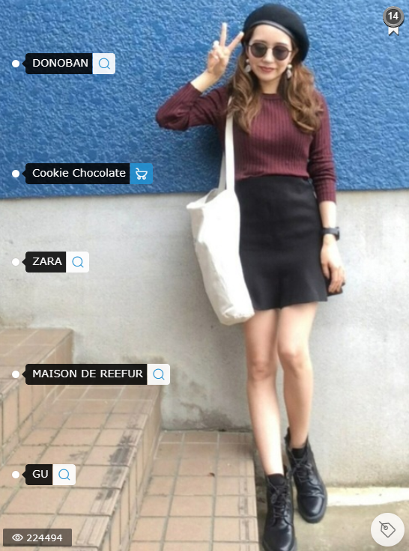
♡
Comment
♡168
Follow
Lui's 168cm
♡2
Lui's 168cm
 | Hot Sales
SSPO002:Hiển thị danh sách các sản phẩm đang được sale
♡168

SMXH002:Post detail

SSPO003:Hiển thị chi tiết item

<<Profile Panel>> Account normal user

―
□
✕
Outfiz
Khám phá
Follow
Hot
Fashion

Fashion

・Thông tin cá nhân
・Lịch sử đặt hàng
・Sản phẩm yêu thích (5)

Thoát

 |  |  |  |  | (( Giản lược nội dung))

<<Profile Panel>> Account model/Shop Admin

―
□
✕
Outfiz
Khám phá
Follow
Hot
SonKa

SonKa

・Thông tin cá nhân
・Lịch sử đặt hàng
・Sản phẩm yêu thích (5)

Vào trang quản lý

DN
DN Shop
267 Lê Lợi, Đà Nẵng
✅

Thoát

 |  |  |  |  | (( Giản lược nội dung))

